運用方法
【出退社入力シートの入力方法】（図Ⅰ）

①
②
③
④
（図Ⅰ）
 |  | ①※必須 | 年（西暦）を入力
 |  | ②※必須 | 月を選択
 |  | ③※必須 | 契約先の会社を選択（tdi、TDISS、TDIPS、TDIZSのいずれか）
 |  | ④※必須 | 契約形態（派遣or準委任）を選択

 |  | ⑤※必須 | 日々の出退社時刻・休憩時間を入力
 |  |  | 派遣：出社・退社時間入力は必須
 |  |  | 準委任：実働時間のみの入力でも可
 |  | ⑥ | プロジェクトが複数に分かれる場合はプロジェクト毎に時間を入力
⑤
⑥
⑦
 |  | ⑦※必須 | 業務内容を入力
 |  |  | 業務内容以外の文言は⑫備考欄に入力

 |  | ⑧※必須 | 会社名を入力（tdiグループと契約している会社名 再委託先企業名はNG）
 |  | ⑨※必須 | 氏名を入力
 |  | ⑩※必須 | 要員コード（現場にて確認）を入力
 |  | ⑪※必須 | プロジェクトコード・名称 （複数に分かれる場合は優先度の高い順に上から入力）
 |  | ⑫※ | 特筆すべき事項があれば入力
 |  |  | 派遣契約で、主な就業場所以外での作業が発生した場合は、
⑧
⑨
XX/XX計画年休
⑫
 |  |  | その就業先の住所、事業所名を入力※必須
⑩
⑪
※状況により必須
 |  |  | その他、業務内容以外で特筆すべき事項（休暇等）があれば入力

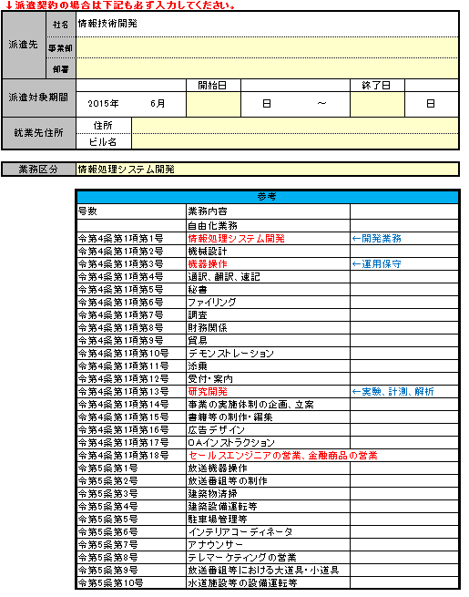
⑬
 |  | ⑬※必須 | 派遣先の事業部・部署・（ユニット名）を入力
 |  | ⑭※必須 | 契約開始日を入力
 |  | ⑮※必須 | 契約終了日を入力
⑭
⑮
 |  | ⑯※必須 | 就業先住所入力
⑯
 |  | ⑰※必須 | 業務の種類をリストから選択を入力（「参考」を参照）

⑰
 |  | ※購買管理システムのEDI化に伴う変更点
 |  | ・EDI対象企業の業務報告書／勤務状況報告書は電子データ管理となるので紙管理は不要
 |  | （EDI対象外企業は従来どおり紙管理のため要捺印）

 |  |  | ＜業務報告書／勤務状況報告書の流れ＞

 |  |  | 【準委任】 | 【派遣】
 |  |  | BP技術者が作成 | BP技術者が作成
 |  |  | ↓ | ↓
 |  |  | tdiグループの現場担当者が | tdiグループの現場担当者が
 |  |  | システムへ取り込み | システムへ取り込み
 |  |  | ↓ | ↓
 |  |  | BP企業による承認 | パートナー推進部による確認
 |  |  | ↓ | ↓
 |  |  | 現場責任者／業務遂行責任者 | BP企業による確認
 |  |  | による確認
 |  |  | ↓
 |  |  | パートナー推進部による確認

【シートの提出方法】（図Ⅱ、Ⅲ、Ⅳ）
＜準委任契約の場合（図Ⅱ）＞【EDI対象】 | ＜派遣契約の場合（図Ⅲ）＞【EDI対象】
１．現場：購買管理システムに取り込み（所定フォルダに格納） | １．現場：購買管理システムに取り込み（所定フォルダに格納）
２．【EDI】BP：業務遂行責任者による確認 | ２．【EDI】現場：業務報告一括確認依頼
②の業務遂行責任者の名前が入る | ３．【EDI】パートナー推進部：業務報告一括確認
３．【EDI】現場（業務遂行責任者or現場担当者）：確認 | ４．【EDI】BP：確認
４．【EDI】現場：業務報告一括確認依頼
５．【EDI】パートナー推進部：業務報告一括確認

＜準委任契約の場合（図Ⅱ）＞【EDI対象外】 | ＜派遣契約の場合（図Ⅲ）＞【EDI対象外】
１．『準委任用』シート（業務報告書）を出力 | １．『派遣用』シート（勤務状況報告書）を出力
２．購買管理システムに取り込み、 | 技術者本人が捺印（③）
購買管理システムにて業務報告一括確認依頼 | 指揮命令者(tdi)が捺印（④）
※取り込みが不可能な場合はパートナー推進部へ送付 | 派遣先責任者(tdi)が捺印（⑤）
３．tdiグループの現場責任者が確認欄（①）に捺印 | ２．購買管理システムに取り込み、
４．技術者は所属会社へ提出（FAX、メールでも可）、 | 購買管理システムにて業務報告一括確認依頼
５．所属会社の業務遂行責任者は署名・捺印（②）後、 | ３．技術者は所属会社へ提出（FAX、メールでも可）、
請求書と共にパートナー推進部）へ送付 | 現場よりパートナー推進部へ原紙を提出

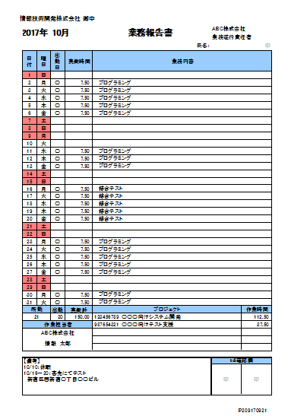
②
①
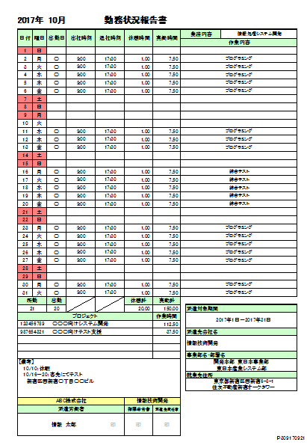
③
④
⑤
（図Ⅱ） | （図Ⅲ）

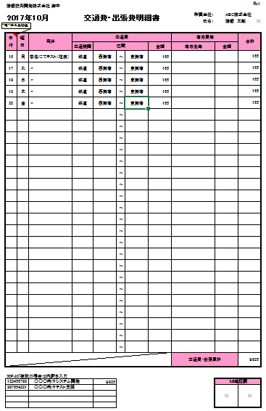
①
②
⑤
④
③
 | （図Ⅳ）
＜交通費・出張費が発生した場合（図Ⅳ）＞
１．『交通費・出張費明細書』シートの明細を入力（①）
プロジェクトが複数の場合はどのプロジェクトに振るかを入力（②）
★１枚で収まらない場合はNo.2、3に入力、
４枚以上の場合はシートをコピーして増やしていく
（コピー後のシート名は変更しないこと）
★シートを増やした際は③のNo.を変更すること
～以下はEDI対象外の場合～
２．出力し、技術者本人が捺印（④）
３．tdiグループの現場責任者が確認欄（⑤）に捺印
４．技術者は所属会社へ提出（FAX、メールでも可）、
現場よりパートナー推進部へ原本を提出

※宿泊費や幹線・特急・タクシー代が発生した場合は、
EDI対象・対象外問わず、必ず領収書をパートナー推進部へ提出すること

